Sheet1
序号 | 名称 | 尺寸 | 规格参数 | 数量 | 单价 | 单位 | 总价
 |  |  | 电泳室
1 | 边台 | 3000*750*850 | 一、台面要求耐化学腐蚀性能优越，抗刮痕；必须采用≥12.7mm厚度的优质耐腐蚀实芯耐蚀理化板，边缘背边加工带止水槽，打磨，呈弧型。台面应保持水平，拼接台面应保持在一个平面内。 二.结构：钢木结构，主框架采用60mm*40mm(壁厚1.2mm)方钢组成的C型骨架，底柜托梁：采用40*20（壁厚1.2mm）优质方钢；整体表面喷涂纯环氧树脂塑粉高温固化处理，耐酸耐腐蚀。 三.箱体：背板及吊板采用16mm厚E1级优质三聚氰胺刨花板，台身板材组合采用ABS子母件连接组装而成，所有板材截面均采用全自动热溶封边机以2mm厚PVC封边条热溶封边； 四.柜门：采用16mm厚E1级优质三聚氰胺刨花板，柜门和四周2mm厚PVC封边，圆弧拉手。 固定脚：采用ABS工程塑料模具成型制作而成，高度可调。 | 1 |  | 台 | 0 | 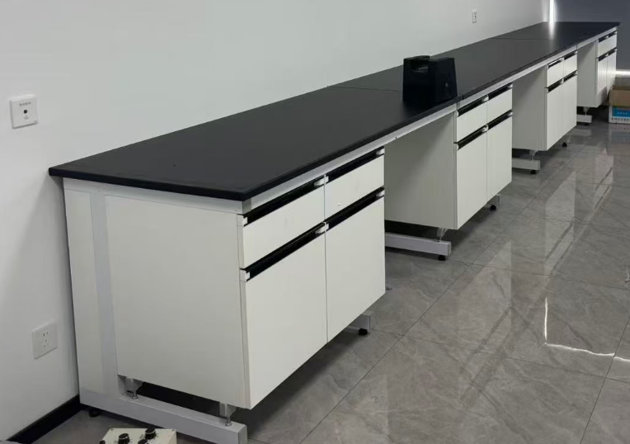 | 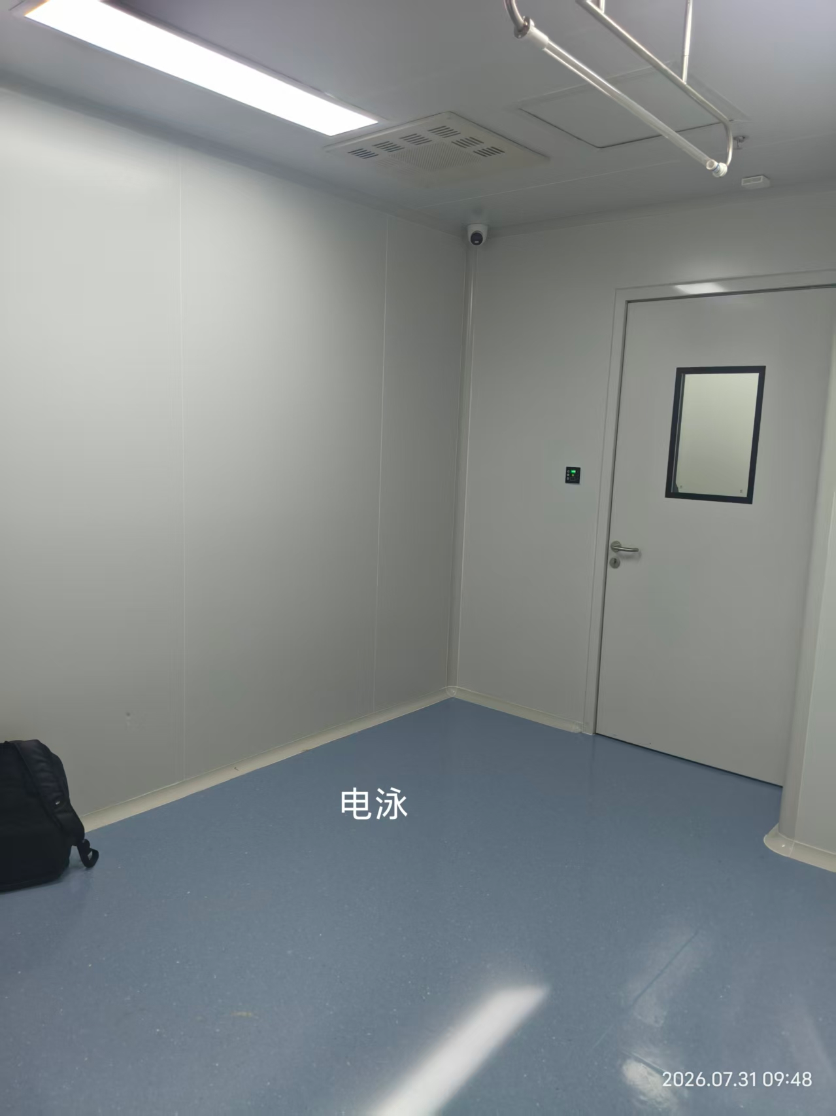 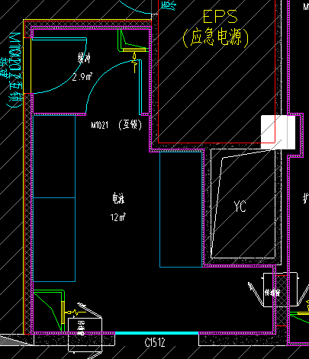
2 | 电源盒+插座 |  | 220V五孔插座2个+一个电源盒 | 3 |  | 组 | 0
3 | 边台 | 2000*750*850 | 一、台面要求耐化学腐蚀性能优越，抗刮痕；必须采用≥12.7mm厚度的优质耐腐蚀实芯耐蚀理化板，边缘背边加工带止水槽，打磨，呈弧型。台面应保持水平，拼接台面应保持在一个平面内。 二.结构：钢木结构，主框架采用60mm*40mm(壁厚1.2mm)方钢组成的C型骨架，底柜托梁：采用40*20（壁厚1.2mm）优质方钢；整体表面喷涂纯环氧树脂塑粉高温固化处理，耐酸耐腐蚀。 三.箱体：背板及吊板采用16mm厚E1级优质三聚氰胺刨花板，台身板材组合采用ABS子母件连接组装而成，所有板材截面均采用全自动热溶封边机以2mm厚PVC封边条热溶封边； 四.柜门：采用16mm厚E1级优质三聚氰胺刨花板，柜门和四周2mm厚PVC封边，圆弧拉手。 固定脚：采用ABS工程塑料模具成型制作而成，高度可调。 | 1 |  | 台 | 0
4 | 电源盒+插座 |  | 220V五孔插座2个+一个电源盒 | 2 |  | 组 | 0
5 |  |  | 扩增分析区
6 | 边台 | 5300*750*850 | 一、台面要求耐化学腐蚀性能优越，抗刮痕；必须采用≥12.7mm厚度的优质耐腐蚀实芯耐蚀理化板，边缘背边加工带止水槽，打磨，呈弧型。台面应保持水平，拼接台面应保持在一个平面内。 二.结构：钢木结构，主框架采用60mm*40mm(壁厚1.2mm)方钢组成的C型骨架，底柜托梁：采用40*20（壁厚1.2mm）优质方钢；整体表面喷涂纯环氧树脂塑粉高温固化处理，耐酸耐腐蚀。 三.箱体：背板及吊板采用16mm厚E1级优质三聚氰胺刨花板，台身板材组合采用ABS子母件连接组装而成，所有板材截面均采用全自动热溶封边机以2mm厚PVC封边条热溶封边； 四.柜门：采用16mm厚E1级优质三聚氰胺刨花板，柜门和四周2mm厚PVC封边，圆弧拉手。 固定脚：采用ABS工程塑料模具成型制作而成，高度可调。 | 1 |  | 台 | 0 |  | 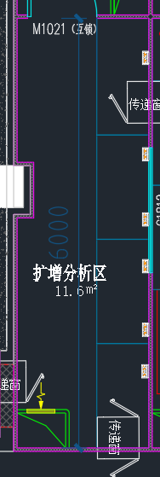
7 | 电源盒+插座 |  | 220V五孔插座2个+一个电源盒 | 5 |  | 组 | 0 |  | 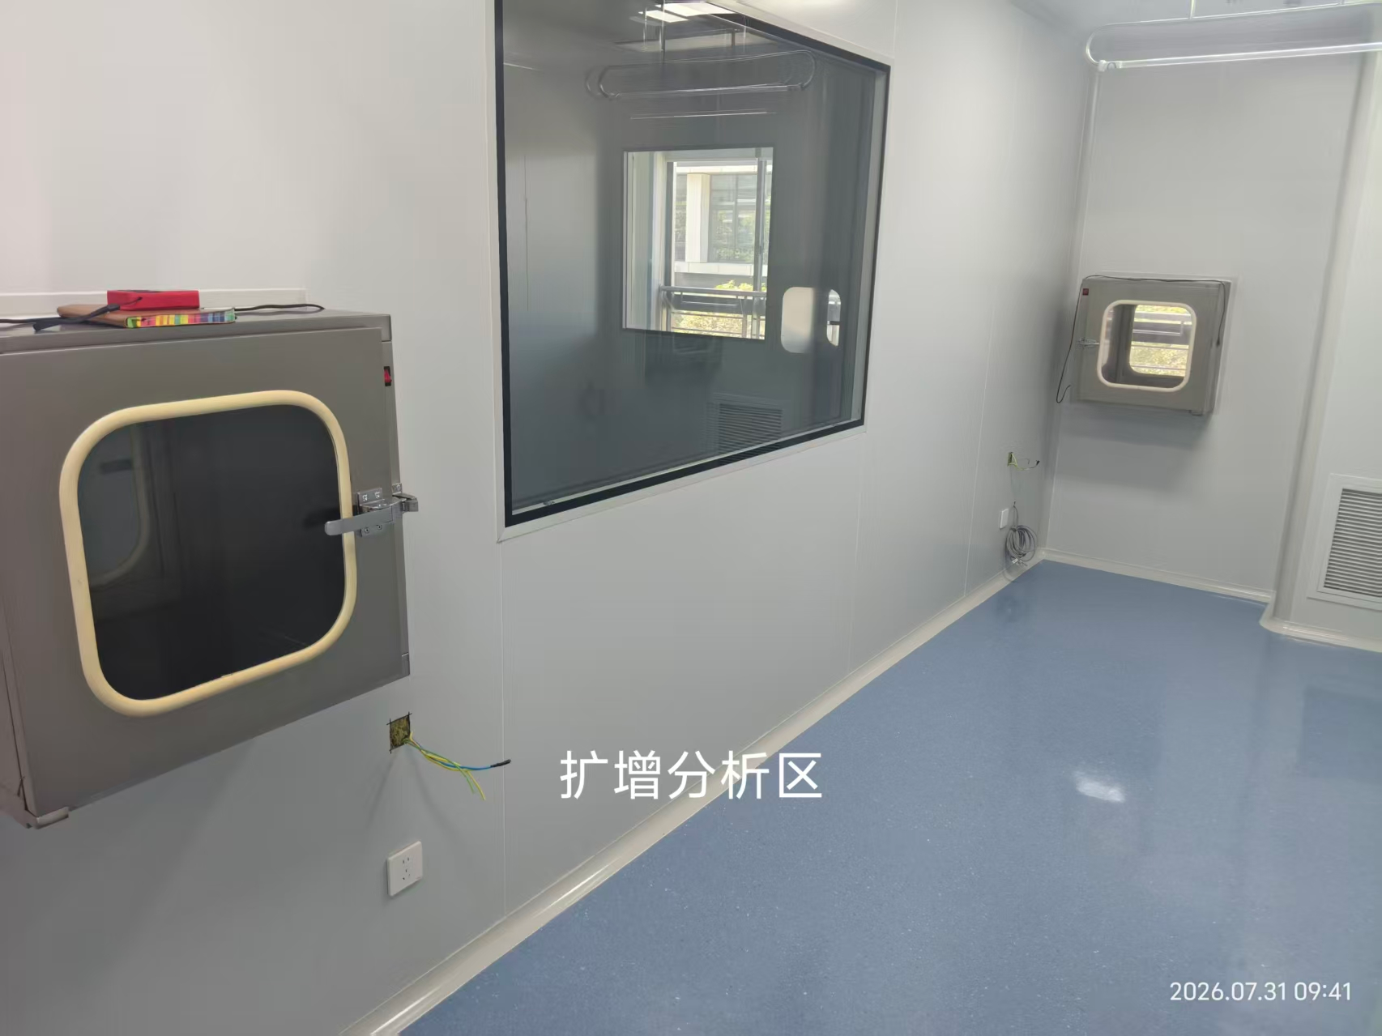
8 |  |  | 样品制备区
9 | 边台 | 3900*750*850 | 一、台面要求耐化学腐蚀性能优越，抗刮痕；必须采用≥12.7mm厚度的优质耐腐蚀实芯耐蚀理化板，边缘背边加工带止水槽，打磨，呈弧型。台面应保持水平，拼接台面应保持在一个平面内。 二.结构：钢木结构，主框架采用60mm*40mm(壁厚1.2mm)方钢组成的C型骨架，底柜托梁：采用40*20（壁厚1.2mm）优质方钢；整体表面喷涂纯环氧树脂塑粉高温固化处理，耐酸耐腐蚀。 三.箱体：背板及吊板采用16mm厚E1级优质三聚氰胺刨花板，台身板材组合采用ABS子母件连接组装而成，所有板材截面均采用全自动热溶封边机以2mm厚PVC封边条热溶封边； 四.柜门：采用16mm厚E1级优质三聚氰胺刨花板，柜门和四周2mm厚PVC封边，圆弧拉手。 固定脚：采用ABS工程塑料模具成型制作而成，高度可调。 | 1 |  | 台 | 0 |  | 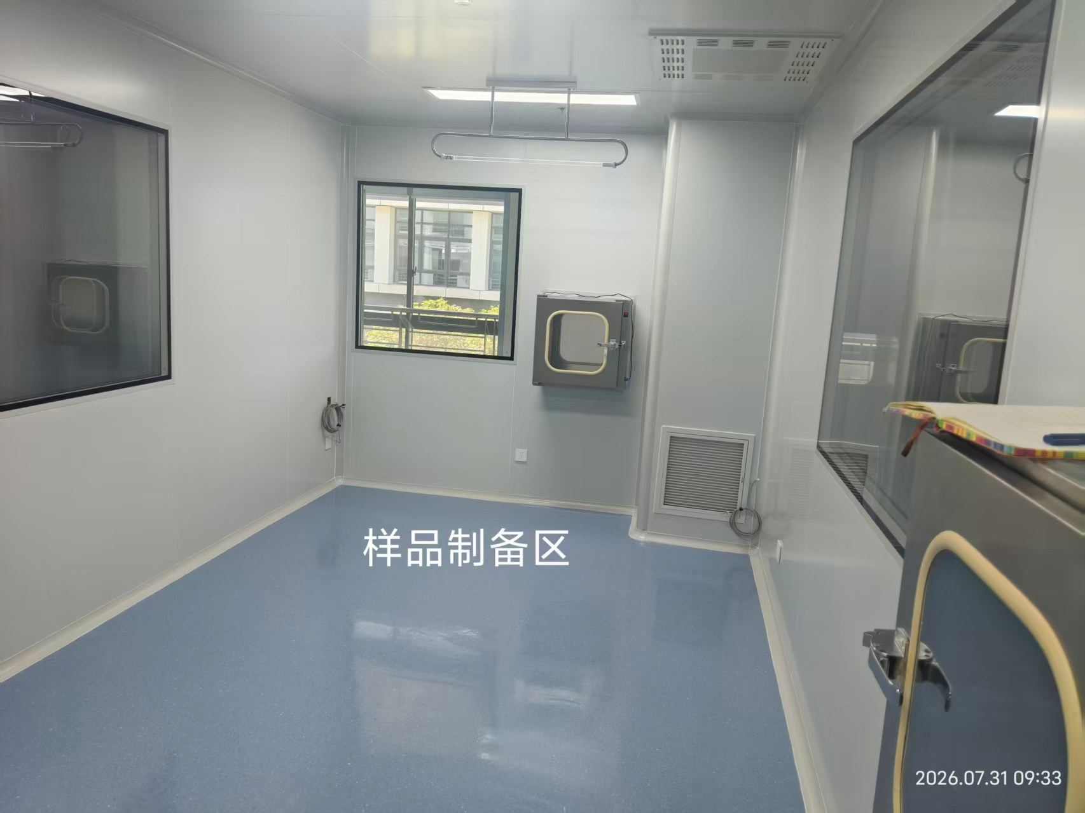
10 | 水槽 | 550*450*310 | 1.材质：采用高密度PP新料注塑成型，耐腐蚀耐酸碱； 稳定性强，并具弹性、韧性，不易老化耐划。 2.厚度：根据强度要求设计厚度为5mm-8mm。 3.附件：高密度PP去水；含阻水盖、PP提笼。 4.耐化学性：经试剂10%醋酸。10%NaOH，15%次氯酸钠，饱和NaCL溶液，70%乙醇分别试验，经试验后表面应无永久腐蚀或变形。其中外观及其承载能力的检测也都符合要求。 | 1 |  | 套 | 0 |  | 
11 | 肘动三联水嘴 | 直管：采用ø26*1.2 mm管径的H63铜管制造。 | 1.符合GB 25501-2010 水嘴用水效率限定值及用水效率等级标准，符合ASME A112.18.1-2012/CSA B125.1-12 认证标准。符合EN13792：2002认证标准。 2.主体材料：直管：采用ø26*1.2 mm管径的H63铜管制造。臂管：采用ø22*1.2mm 管径的H63铜管制造。鹅颈弯管：采用ø19 *1.0mm管径的H63铜管制造，可360°旋转。涂层: 高亮度环氧树脂涂层，耐腐蚀、耐热，防紫外线辐射，陶瓷阀芯: 90°旋转，使用寿命开关50万次，静态最大耐压10 bar，符合GB18145-2014标准，开关旋钮: 高密度PP，人体工学设计，手感舒适。 3. 实验室三口化验水龙头：主体加厚纯铜制作，涂层经亚光环氧树脂耐酸碱粉末涂料热固处理，防紫外线辐射，防酸碱、耐腐蚀，开关采用精密陶瓷阀心、耐磨、耐腐蚀，开关寿命要求可达50万次，静态最大耐压2.5MPa，鹅颈出水管可360度旋转，水嘴密封性能符合国家相关标准，。水龙头总整高度555MM，主管直径26MM，弯头直径22 MM，鹅颈管直径19mm，重量1700g。 | 1 |  | 套 | 0
12 | 洗眼器 |  | 1.主体：加厚铜质H59-1； | 1 |  | 套 | 0
13 | 电源盒+插座 |  | 220V五孔插座2个+一个电源盒 | 3 |  | 组 | 0
14 | 边台 | 3100*750*850 | 一、台面要求耐化学腐蚀性能优越，抗刮痕；必须采用≥12.7mm厚度的优质耐腐蚀实芯耐蚀理化板，边缘背边加工带止水槽，打磨，呈弧型。台面应保持水平，拼接台面应保持在一个平面内。 二.结构：钢木结构，主框架采用60mm*40mm(壁厚1.2mm)方钢组成的C型骨架，底柜托梁：采用40*20（壁厚1.2mm）优质方钢；整体表面喷涂纯环氧树脂塑粉高温固化处理，耐酸耐腐蚀。 三.箱体：背板及吊板采用16mm厚E1级优质三聚氰胺刨花板，台身板材组合采用ABS子母件连接组装而成，所有板材截面均采用全自动热溶封边机以2mm厚PVC封边条热溶封边； 四.柜门：采用16mm厚E1级优质三聚氰胺刨花板，柜门和四周2mm厚PVC封边，圆弧拉手。 固定脚：采用ABS工程塑料模具成型制作而成，高度可调。 | 1 |  | 台 | 0
15 | 转角台 | 1000*1000*850 | 一、台面要求耐化学腐蚀性能优越，抗刮痕；必须采用≥12.7mm厚度的优质耐腐蚀实芯耐蚀理化板，边缘背边加工带止水槽，打磨，呈弧型。台面应保持水平，拼接台面应保持在一个平面内。 二.结构：钢木结构，主框架采用60mm*40mm(壁厚1.2mm)方钢组成的C型骨架，底柜托梁：采用40*20（壁厚1.2mm）优质方钢；整体表面喷涂纯环氧树脂塑粉高温固化处理，耐酸耐腐蚀。 三.箱体：背板及吊板采用16mm厚E1级优质三聚氰胺刨花板，台身板材组合采用ABS子母件连接组装而成，所有板材截面均采用全自动热溶封边机以2mm厚PVC封边条热溶封边； 四.柜门：采用16mm厚E1级优质三聚氰胺刨花板，柜门和四周2mm厚PVC封边，圆弧拉手。 固定脚：采用ABS工程塑料模具成型制作而成，高度可调。 | 1 |  | 台 | 0
16 | 边台 | 1250*750*850 | 一、台面要求耐化学腐蚀性能优越，抗刮痕；必须采用≥12.7mm厚度的优质耐腐蚀实芯耐蚀理化板，边缘背边加工带止水槽，打磨，呈弧型。台面应保持水平，拼接台面应保持在一个平面内。 二.结构：钢木结构，主框架采用60mm*40mm(壁厚1.2mm)方钢组成的C型骨架，底柜托梁：采用40*20（壁厚1.2mm）优质方钢；整体表面喷涂纯环氧树脂塑粉高温固化处理，耐酸耐腐蚀。 三.箱体：背板及吊板采用16mm厚E1级优质三聚氰胺刨花板，台身板材组合采用ABS子母件连接组装而成，所有板材截面均采用全自动热溶封边机以2mm厚PVC封边条热溶封边； 四.柜门：采用16mm厚E1级优质三聚氰胺刨花板，柜门和四周2mm厚PVC封边，圆弧拉手。 固定脚：采用ABS工程塑料模具成型制作而成，高度可调。 | 1 |  | 台 | 0
17 | 电源盒+插座 |  | 220V五孔插座2个+一个电源盒 | 4 |  | 组 | 0
18 |  |  | 试剂准备区
19 | 边台 | 3000*750*850 | 一、台面要求耐化学腐蚀性能优越，抗刮痕；必须采用≥12.7mm厚度的优质耐腐蚀实芯耐蚀理化板，边缘背边加工带止水槽，打磨，呈弧型。台面应保持水平，拼接台面应保持在一个平面内。 二.结构：钢木结构，主框架采用60mm*40mm(壁厚1.2mm)方钢组成的C型骨架，底柜托梁：采用40*20（壁厚1.2mm）优质方钢；整体表面喷涂纯环氧树脂塑粉高温固化处理，耐酸耐腐蚀。 三.箱体：背板及吊板采用16mm厚E1级优质三聚氰胺刨花板，台身板材组合采用ABS子母件连接组装而成，所有板材截面均采用全自动热溶封边机以2mm厚PVC封边条热溶封边； 四.柜门：采用16mm厚E1级优质三聚氰胺刨花板，柜门和四周2mm厚PVC封边，圆弧拉手。 固定脚：采用ABS工程塑料模具成型制作而成，高度可调。 | 1 |  | 台 | 0
20 | 水槽 | 550*450*310 | 1.材质：采用高密度PP新料注塑成型，耐腐蚀耐酸碱； 稳定性强，并具弹性、韧性，不易老化耐划。 2.厚度：根据强度要求设计厚度为5mm-8mm。 3.附件：高密度PP去水；含阻水盖、PP提笼。 4.耐化学性：经试剂10%醋酸。10%NaOH，15%次氯酸钠，饱和NaCL溶液，70%乙醇分别试验，经试验后表面应无永久腐蚀或变形。其中外观及其承载能力的检测也都符合要求。 | 1 |  | 套 | 0
21 | 肘动三联水嘴 | 直管：采用ø26*1.2 mm管径的H63铜管制造。 | 1.符合GB 25501-2010 水嘴用水效率限定值及用水效率等级标准，符合ASME A112.18.1-2012/CSA B125.1-12 认证标准。符合EN13792：2002认证标准。 2.主体材料：直管：采用ø26*1.2 mm管径的H63铜管制造。臂管：采用ø22*1.2mm 管径的H63铜管制造。鹅颈弯管：采用ø19 *1.0mm管径的H63铜管制造，可360°旋转。涂层: 高亮度环氧树脂涂层，耐腐蚀、耐热，防紫外线辐射，陶瓷阀芯: 90°旋转，使用寿命开关50万次，静态最大耐压10 bar，符合GB18145-2014标准，开关旋钮: 高密度PP，人体工学设计，手感舒适。 3. 实验室三口化验水龙头：主体加厚纯铜制作，涂层经亚光环氧树脂耐酸碱粉末涂料热固处理，防紫外线辐射，防酸碱、耐腐蚀，开关采用精密陶瓷阀心、耐磨、耐腐蚀，开关寿命要求可达50万次，静态最大耐压2.5MPa，鹅颈出水管可360度旋转，水嘴密封性能符合国家相关标准，。水龙头总整高度555MM，主管直径26MM，弯头直径22 MM，鹅颈管直径19mm，重量1700g。 | 1 |  | 套 | 0
22 | 洗眼器 |  | 1.主体：加厚铜质H59-1； | 1 |  | 套 | 0
23 | 电源盒+插座 |  | 220V五孔插座2个+一个电源盒 | 2 |  | 组 | 0
24 |  |  | P2+实验室
25 | 中央台 | 3000*1500*850 | 一、台面要求耐化学腐蚀性能优越，抗刮痕；必须采用≥12.7mm厚度的优质耐腐蚀实芯耐蚀理化板，边缘背边加工带止水槽，打磨，呈弧型。台面应保持水平，拼接台面应保持在一个平面内。 二.结构：钢木结构，主框架采用60mm*40mm(壁厚1.2mm)方钢组成的C型骨架，底柜托梁：采用40*20（壁厚1.2mm）优质方钢；整体表面喷涂纯环氧树脂塑粉高温固化处理，耐酸耐腐蚀。 三.箱体：背板及吊板采用16mm厚E1级优质三聚氰胺刨花板，台身板材组合采用ABS子母件连接组装而成，所有板材截面均采用全自动热溶封边机以2mm厚PVC封边条热溶封边； 四.柜门：采用16mm厚E1级优质三聚氰胺刨花板，柜门和四周2mm厚PVC封边，圆弧拉手。 固定脚：采用ABS工程塑料模具成型制作而成，高度可调。 | 1 |  | 台 | 0 |  | 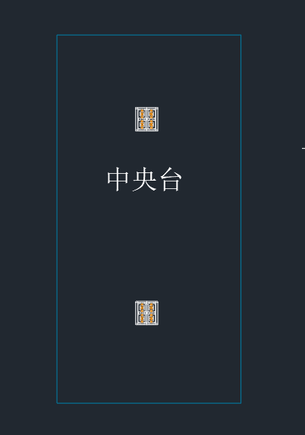
26 | 电源盒+插座 |  | 220V五孔插座2个+一个电源盒 | 4 |  | 组 | 0
27 |  |  | 细胞房
28 | 中央台 | 3000*1500*850 | 一、台面要求耐化学腐蚀性能优越，抗刮痕；必须采用≥12.7mm厚度的优质耐腐蚀实芯耐蚀理化板，边缘背边加工带止水槽，打磨，呈弧型。台面应保持水平，拼接台面应保持在一个平面内。 二.结构：钢木结构，主框架采用60mm*40mm(壁厚1.2mm)方钢组成的C型骨架，底柜托梁：采用40*20（壁厚1.2mm）优质方钢；整体表面喷涂纯环氧树脂塑粉高温固化处理，耐酸耐腐蚀。 三.箱体：背板及吊板采用16mm厚E1级优质三聚氰胺刨花板，台身板材组合采用ABS子母件连接组装而成，所有板材截面均采用全自动热溶封边机以2mm厚PVC封边条热溶封边； 四.柜门：采用16mm厚E1级优质三聚氰胺刨花板，柜门和四周2mm厚PVC封边，圆弧拉手。 固定脚：采用ABS工程塑料模具成型制作而成，高度可调。 | 1 |  | 台 | 0 | 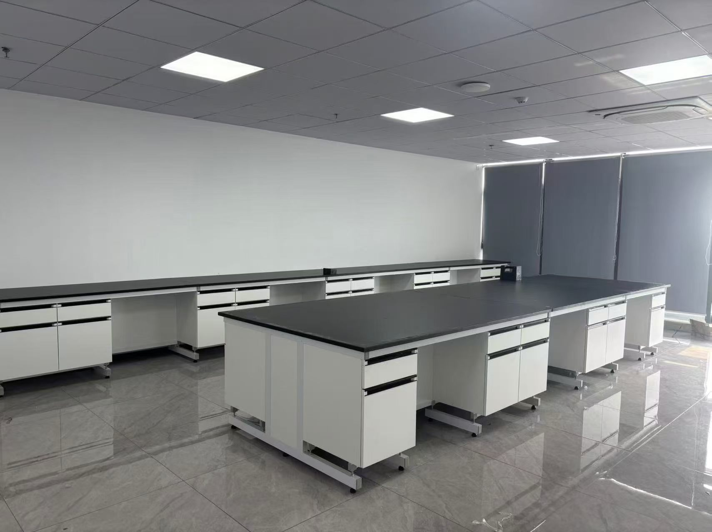 | 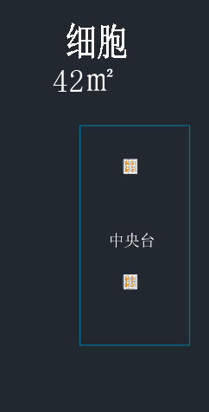
29 | 电源盒+插座 |  | 220V五孔插座2个+一个电源盒 | 4 |  | 组 | 0
30 |  |  | 消毒间
31 | 边台 | 4500*750*850 | 一、台面要求耐化学腐蚀性能优越，抗刮痕；必须采用≥12.7mm厚度的优质耐腐蚀实芯耐蚀理化板，边缘背边加工带止水槽，打磨，呈弧型。台面应保持水平，拼接台面应保持在一个平面内。 二.结构：钢木结构，主框架采用60mm*40mm(壁厚1.2mm)方钢组成的C型骨架，底柜托梁：采用40*20（壁厚1.2mm）优质方钢；整体表面喷涂纯环氧树脂塑粉高温固化处理，耐酸耐腐蚀。 三.箱体：背板及吊板采用16mm厚E1级优质三聚氰胺刨花板，台身板材组合采用ABS子母件连接组装而成，所有板材截面均采用全自动热溶封边机以2mm厚PVC封边条热溶封边； 四.柜门：采用16mm厚E1级优质三聚氰胺刨花板，柜门和四周2mm厚PVC封边，圆弧拉手。 固定脚：采用ABS工程塑料模具成型制作而成，高度可调。 | 1 |  | 台 | 0 |  | 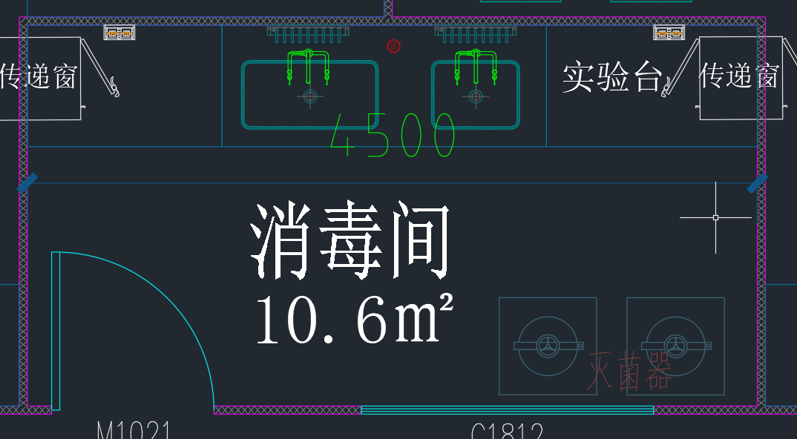
32 | 大水槽 |  | 1、尺寸：800*450*310； 2、参数：pp材质，≥7mm壁厚 | 1 |  | 套 | 0
33 | 水槽 | 550*450*310 | 1.材质：采用高密度PP新料注塑成型，耐腐蚀耐酸碱； 稳定性强，并具弹性、韧性，不易老化耐划。 2.厚度：根据强度要求设计厚度为5mm-8mm。 3.附件：高密度PP去水；含阻水盖、PP提笼。 4.耐化学性：经试剂10%醋酸。10%NaOH，15%次氯酸钠，饱和NaCL溶液，70%乙醇分别试验，经试验后表面应无永久腐蚀或变形。其中外观及其承载能力的检测也都符合要求。 | 1 |  | 套 | 0 |  | 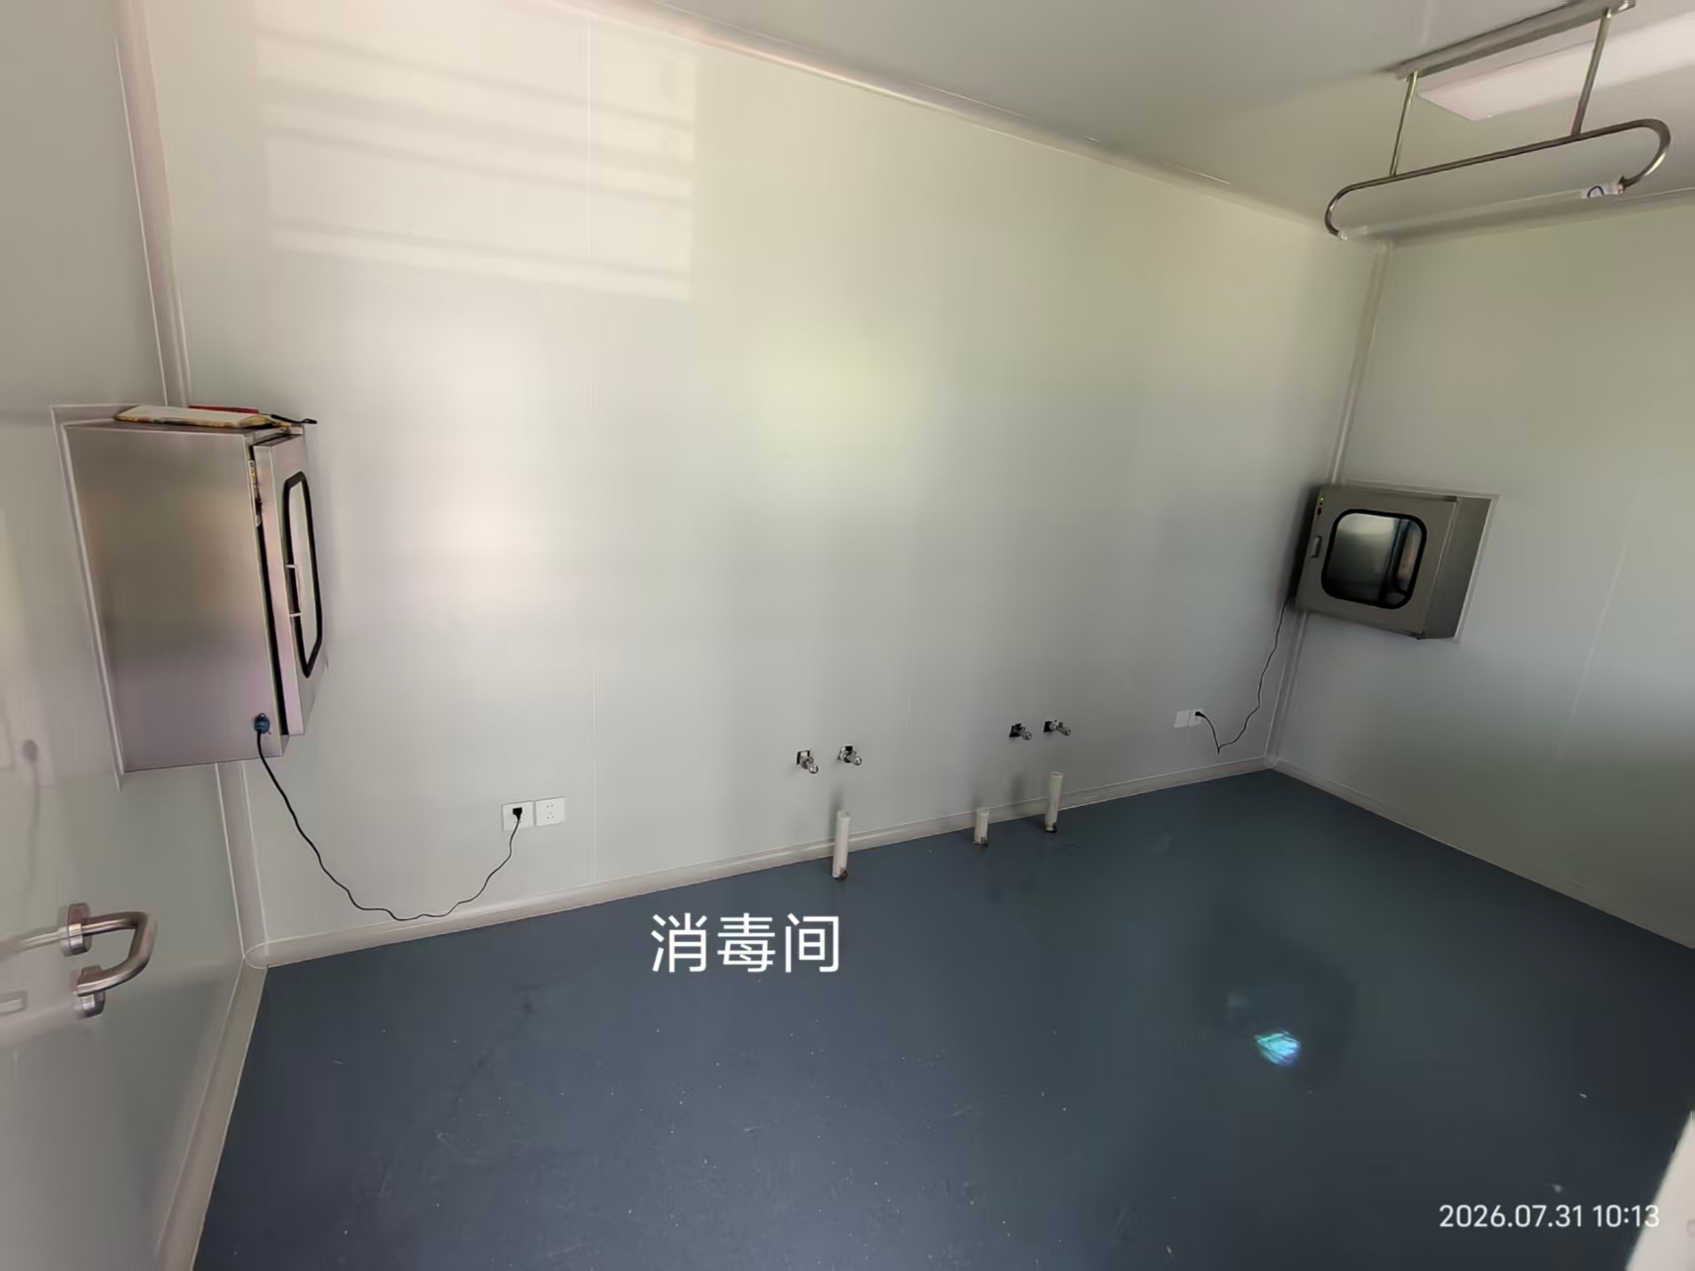
34 | 肘动三联水嘴 | 直管：采用ø26*1.2 mm管径的H63铜管制造。 | 1.符合GB 25501-2010 水嘴用水效率限定值及用水效率等级标准，符合ASME A112.18.1-2012/CSA B125.1-12 认证标准。符合EN13792：2002认证标准。 2.主体材料：直管：采用ø26*1.2 mm管径的H63铜管制造。臂管：采用ø22*1.2mm 管径的H63铜管制造。鹅颈弯管：采用ø19 *1.0mm管径的H63铜管制造，可360°旋转。涂层: 高亮度环氧树脂涂层，耐腐蚀、耐热，防紫外线辐射，陶瓷阀芯: 90°旋转，使用寿命开关50万次，静态最大耐压10 bar，符合GB18145-2014标准，开关旋钮: 高密度PP，人体工学设计，手感舒适。 3. 实验室三口化验水龙头：主体加厚纯铜制作，涂层经亚光环氧树脂耐酸碱粉末涂料热固处理，防紫外线辐射，防酸碱、耐腐蚀，开关采用精密陶瓷阀心、耐磨、耐腐蚀，开关寿命要求可达50万次，静态最大耐压2.5MPa，鹅颈出水管可360度旋转，水嘴密封性能符合国家相关标准，。水龙头总整高度555MM，主管直径26MM，弯头直径22 MM，鹅颈管直径19mm，重量1700g。 | 1 |  | 套 | 0
35 | 洗眼器 |  | 1.主体：加厚铜质H59-1； | 1 |  | 套 | 0
36 | 电源盒+插座 |  | 220V五孔插座2个+一个电源盒 | 2 |  | 组 | 0
37 |  |  | 清洗预处理
38 | 水槽台 | 2100*750*850 | 1、石英石洗漱台板;2、含挡水线;3、角钢木工板基层;4、石材磨边、开孔等;5、成品柜门；6、含水槽，水龙头 | 1 |  | 台 | 0
39 | 合计 |  |  |  |  |  | 0

